表紙
顧客情報管理システム

 | エビデンス

 |  | 作成日 | 作成者 | レビュー日 | レビュー者 | 承認日 | 承認者
仕様書 |  | 2020-01-06 | Bチーム
報告書
 |  | テストOS | OSバージョン | テストブラウザ | その他
動作環境 |  | Windows | 10 | Chrome

30.顧客管理 削除確認
エビデンス | システム名 | 顧客情報管理システム | 作成者 |  | 横溝 智之
画面名 | 30.顧客管理 削除確認（システム管理者/顧客管理者） |  |  | バージョン |  | 2.0
概要 | 削除する顧客情報の内容を確認する画面 |  |  | 作成日 |  | 2020-01-09

テストNo.1
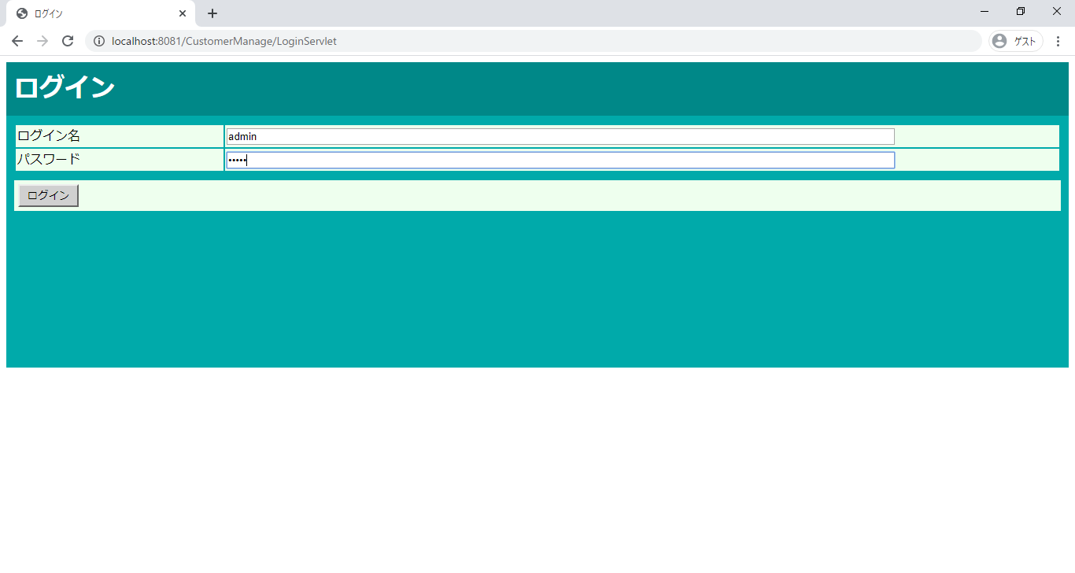

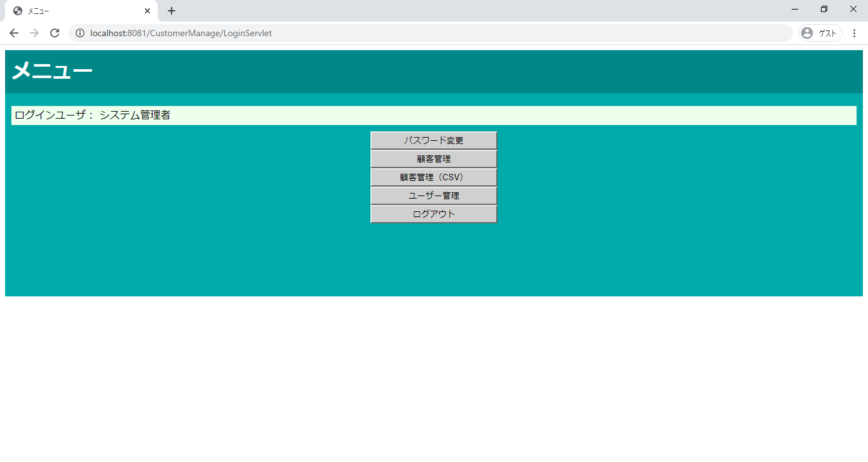

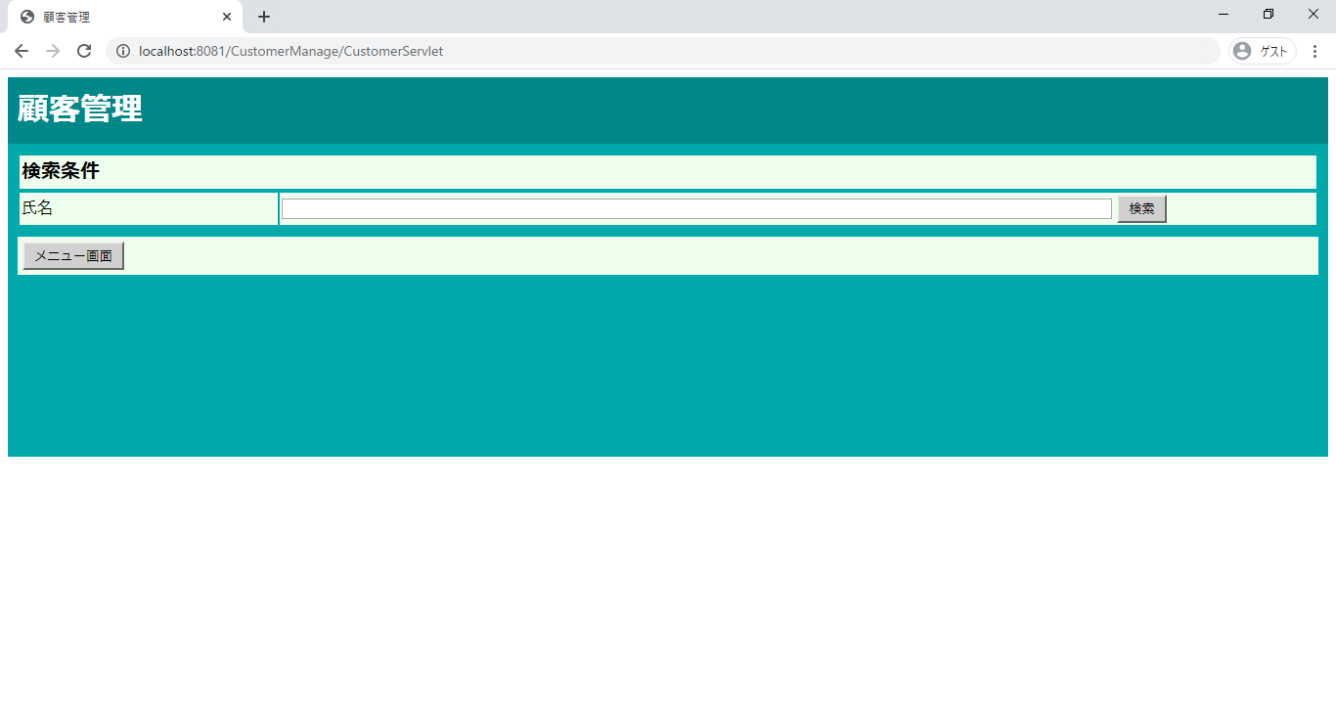

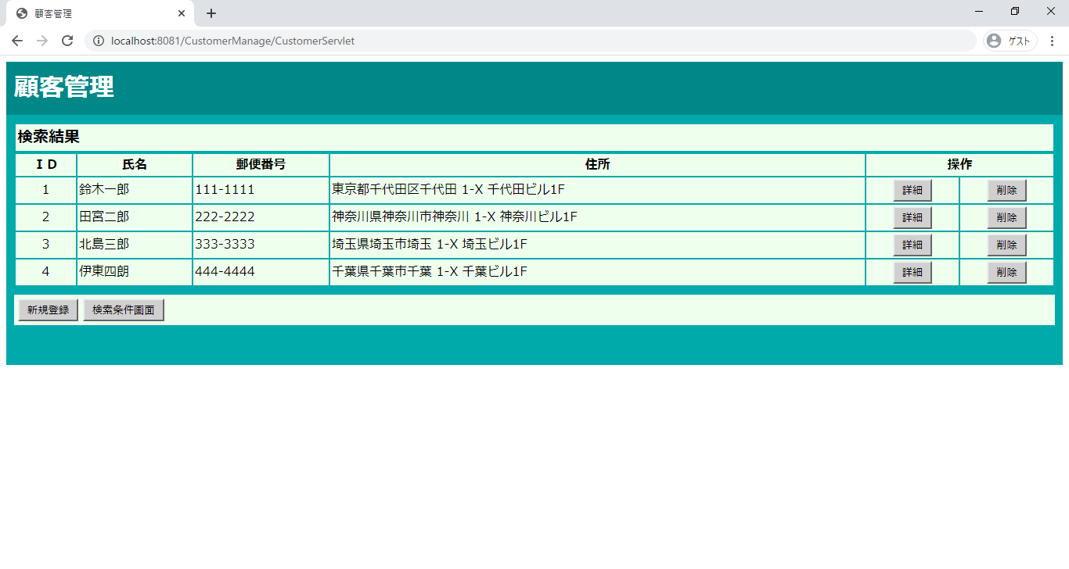

削除確認画面が表示される

テストNo.2
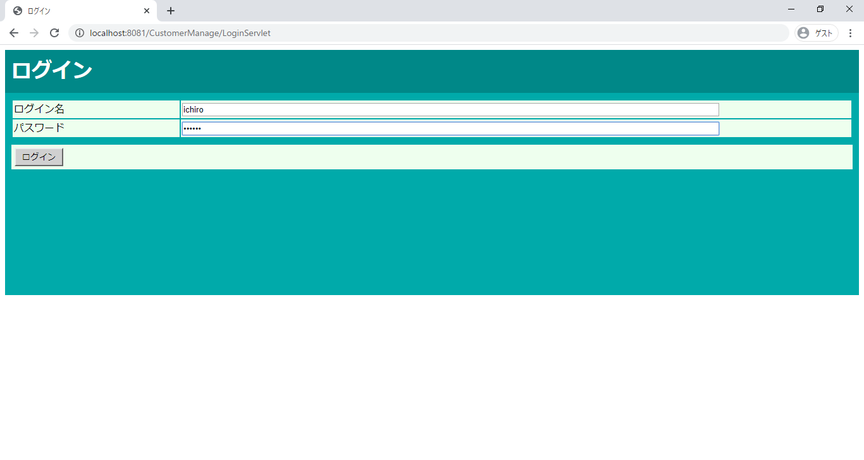

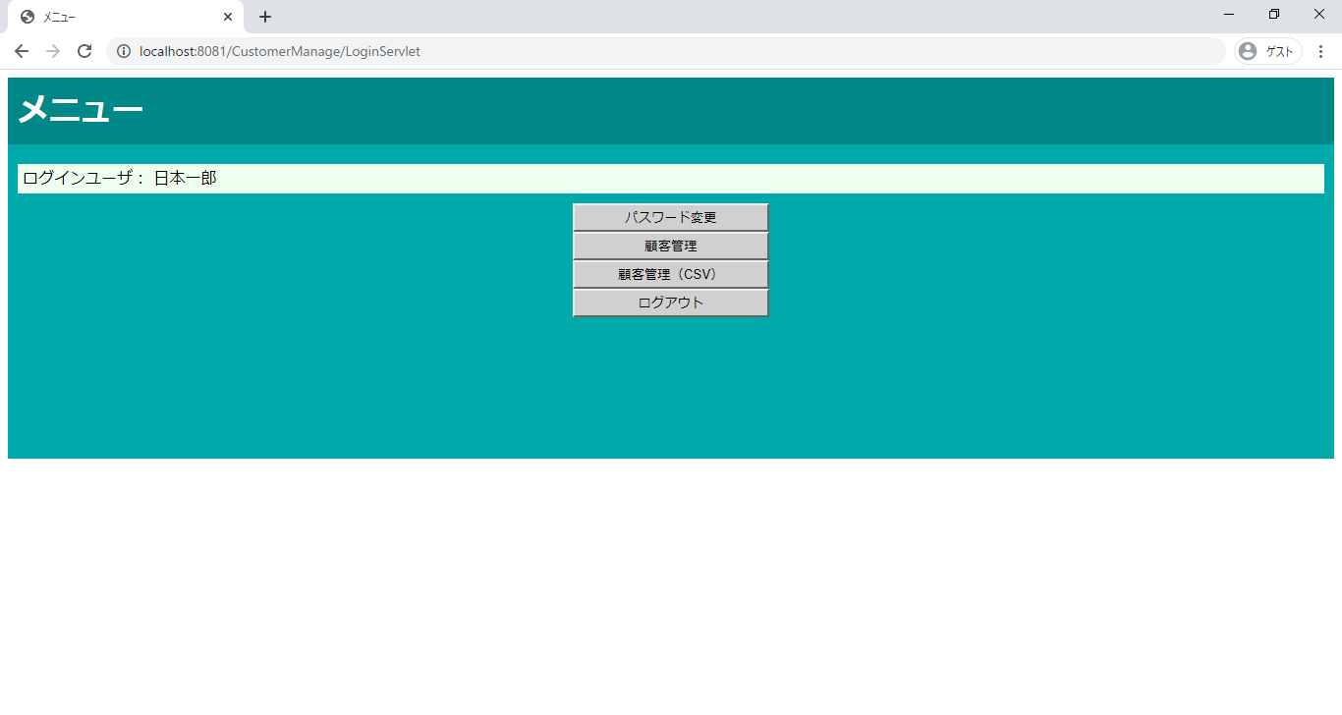

削除確認画面が表示される

テストNo.3
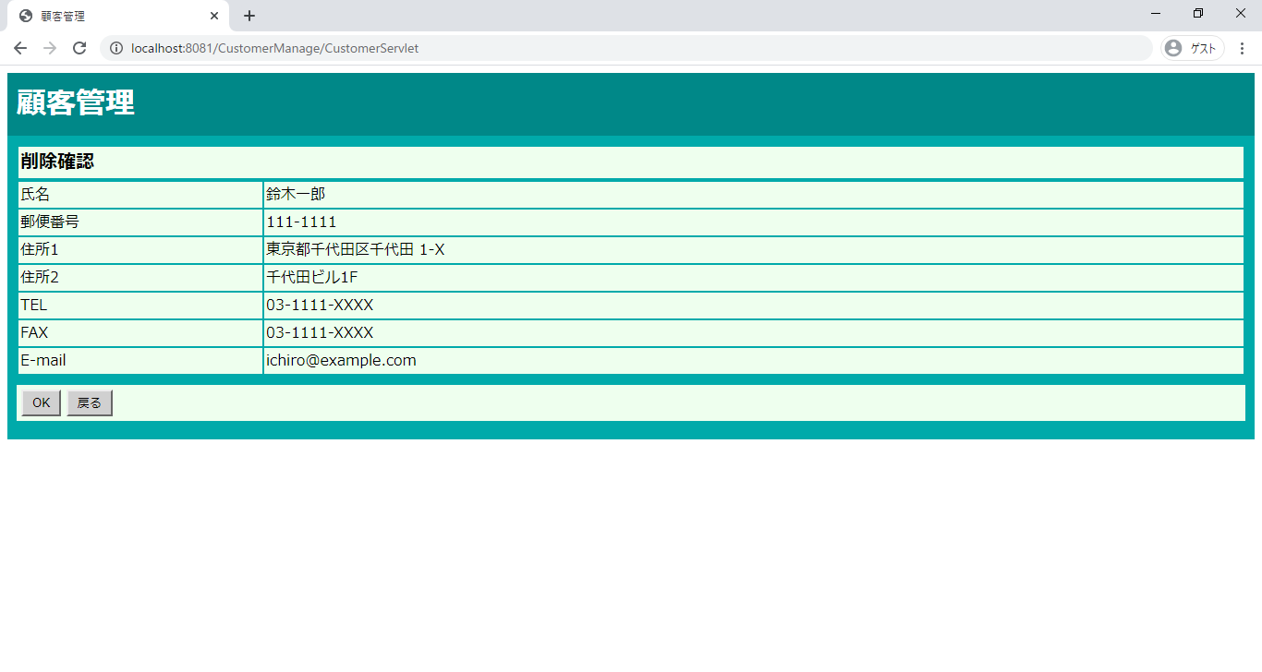



検索結果画面へ遷移

テストNo.4

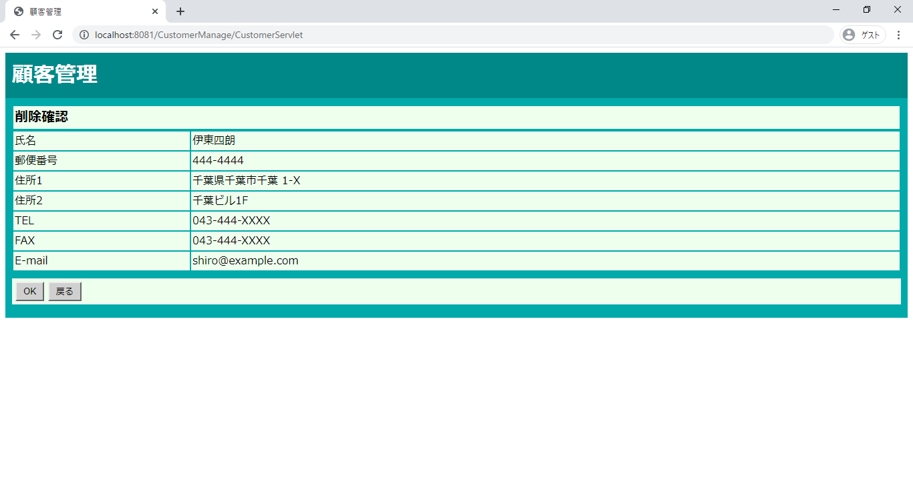

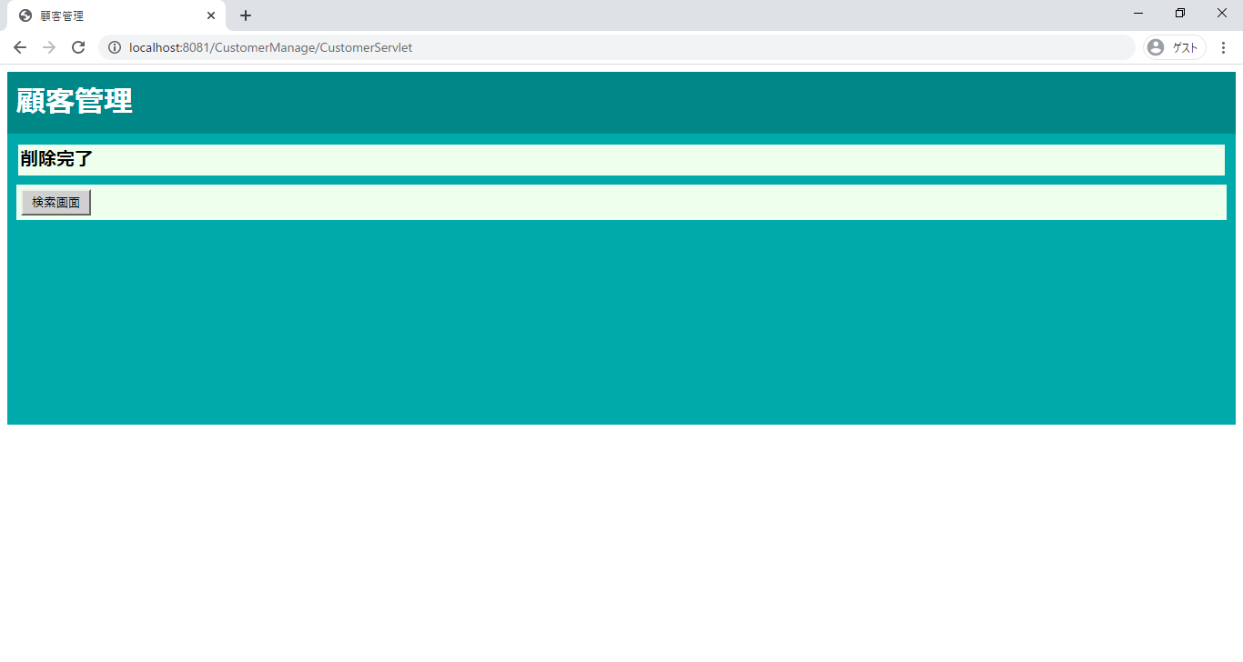

削除完了画面が表示される

テストNo.5

A5:SQLでLOGIN_USERテーブルの選択したユーザーのIDを40に変更する、その後「OK」ボタンをクリック

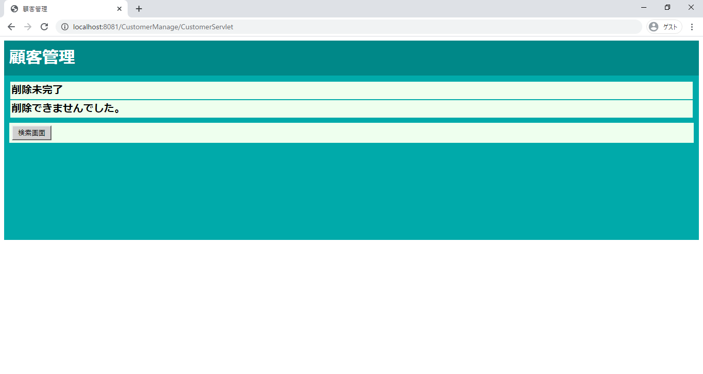

削除未完了画面へ遷移

テストNo.6

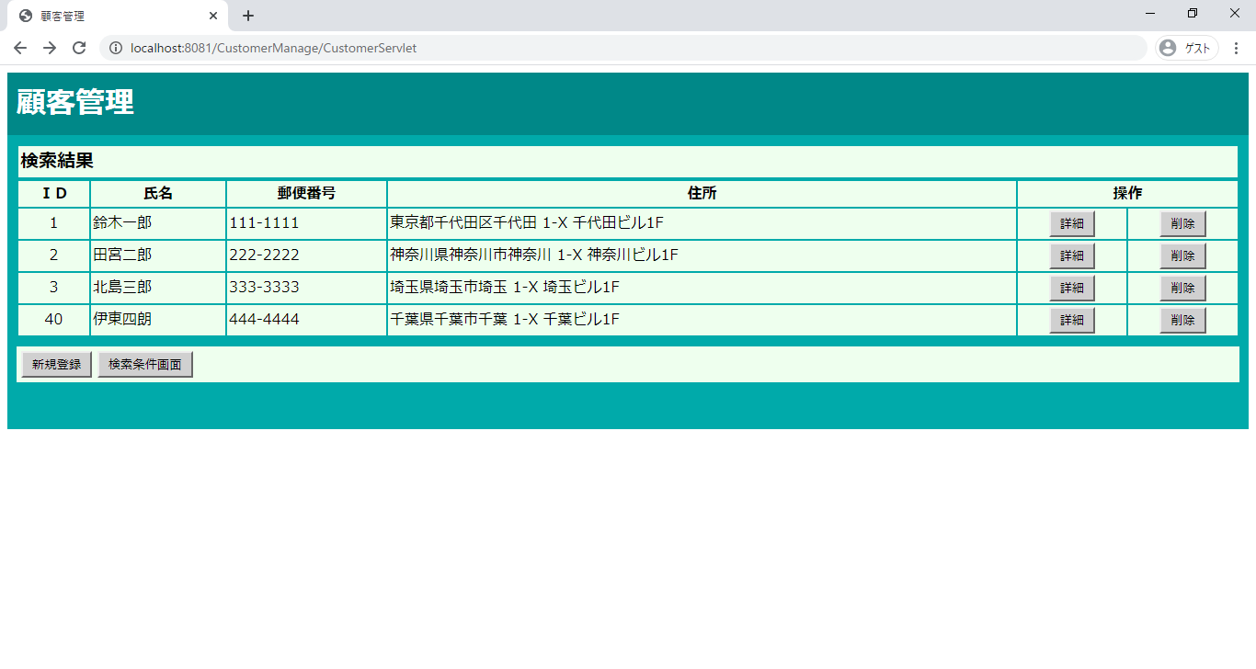

検索結果画面へ遷移

テストNo.7

削除完了画面へ遷移

テストNo.8



A5:SQLでLOGIN_USERテーブルの選択したユーザーのIDを50に変更する、その後「OK」ボタンをクリック

削除未完了画面へ遷移

31.顧客管理 削除完了
エビデンス | システム名 | 顧客情報管理システム | 作成者 |  | 横溝 智之
画面名 | 31.顧客管理 削除完了（システム管理者/顧客管理者） |  |  | バージョン |  | 2.0
概要 | 顧客情報の削除が完了したことを通知する画面 |  |  | 作成日 |  | 2020-01-09

テストNo.1

削除完了画面へ遷移

テストNo.2

削除完了画面へ遷移

テストNo.3

検索結果画面へ遷移

テストNo.4

検索結果画面へ遷移

32.顧客管理 削除未完了
エビデンス | システム名 | 顧客情報管理システム | 作成者 |  | 横溝 智之
画面名 | 32.顧客管理 削除未確認（システム管理者/顧客管理者） |  |  | バージョン |  | 2.0
概要 | 顧客情報の削除が完了できなかったことを通知する画面 |  |  | 作成日 |  | 2020-01-09

テストNo.1

A5:SQLでLOGIN_USERテーブルの選択したユーザーのIDを40に変更する、その後「OK」ボタンをクリック

削除未完了画面へ遷移

テストNo.2

A5:SQLでLOGIN_USERテーブルの選択したユーザーのIDを50に変更する、その後「OK」ボタンをクリック

削除未完了画面へ遷移

テストNo.3

検索画面へ遷移

テストNo.4

検索画面へ遷移

